local側の初期設定
Git Bashをダウンロードする

terminalでcloneしたいディレクトリに移動し、git cloneする
$ git clone git@github.com:mariko-y/torepuro-git.git
※赤字は可変項目
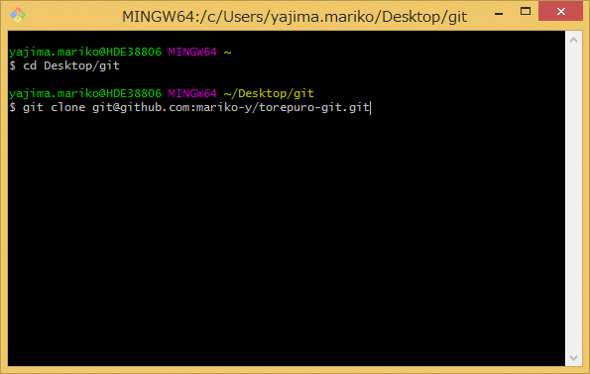

Cloneができない・SSH公開鍵の作成を求められた場合は、以下を行う。
SSHの公開鍵を作成しGithubに登録する手順
 | https://monsat.hatenablog.com/entry/generating-ssh-keys-for-github

terminalでユーザー名を設定する。
$ git config --global user.name "ユーザー名"

terminalで正しいユーザー名が登録されているかを確認する。
$ git config --global user.name

terminalでメールアドレスを設定する。 ※
$ git config --global user.email メールアドレス

terminalで正しいメールアドレスが登録されているかを確認する。
$ git config --global user.email

※コミットメールアドレスは、Git Hubが提供している noreply メールアドレスを設定するのが無難
自分のGit Hubアカウントにログインして、＋ボタン → Emailからnorreplyメールアドレスを確認する
①
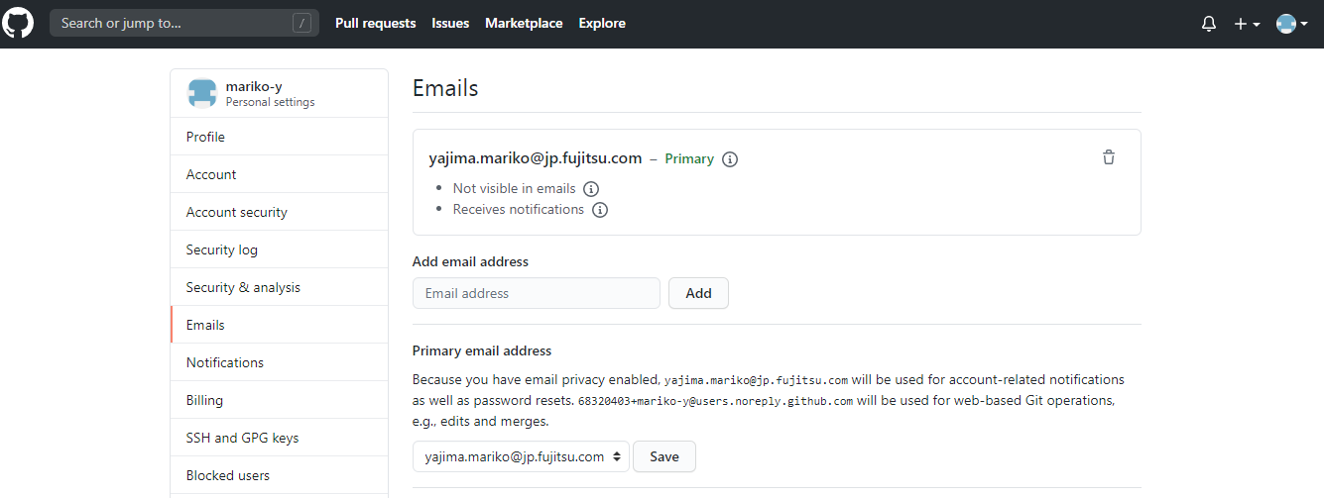

②

noreply メールアドレスを設定しないと、cloneした人全員が、登録したメールアドレスを見れてしまう。

適当なファイルを変更して、add、commit、pushしてみる。

SSH認証も問題ない（$ ssh -T git@github.com で確認）にも関わらず、pushに失敗した場合は、
リモートリポジトリの管理者に、権限が付与されているかを確認する。

→Collaborators 参照

historyの見方
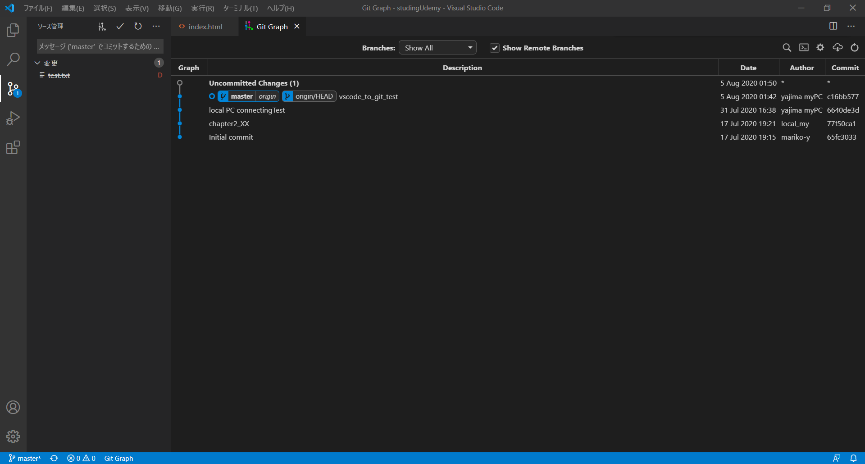
Git History という拡張機能も、同じようにHistoryを見ることができる。
※VSCodeでGit Historyをインストール済みであることが前提

Ctrl + Shift + P

git historyで検索

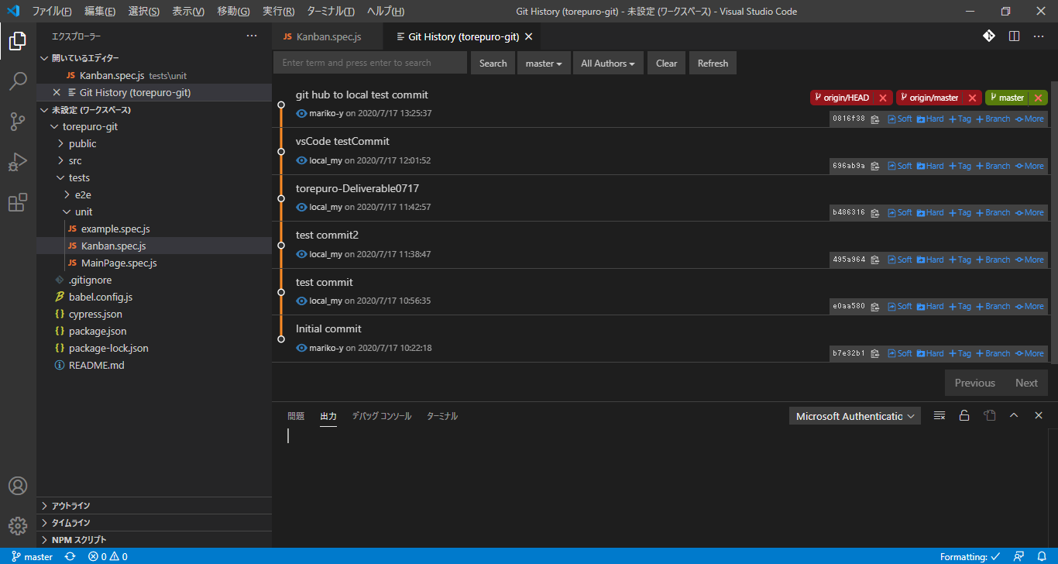

Git Graph

拡張機能 Git Graph をインストール

インストールが完了すると、VCSのパネルにボタンが追加されるので、これを押す

AddCommitPush
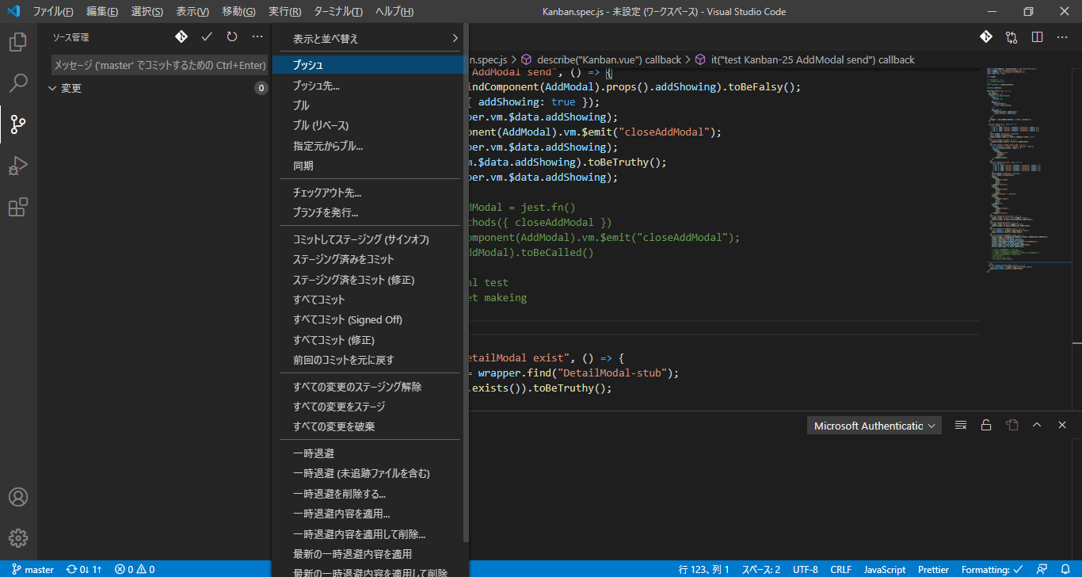
add ～ commit

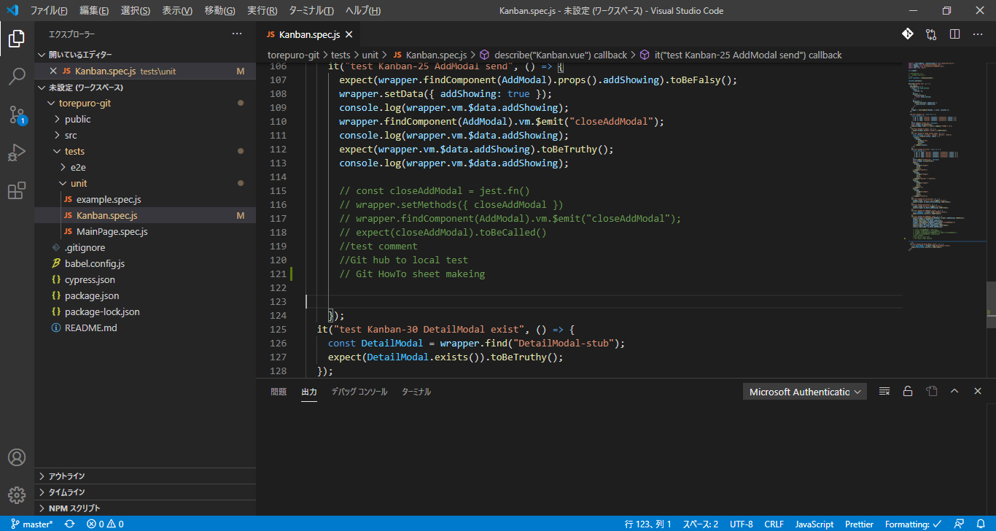

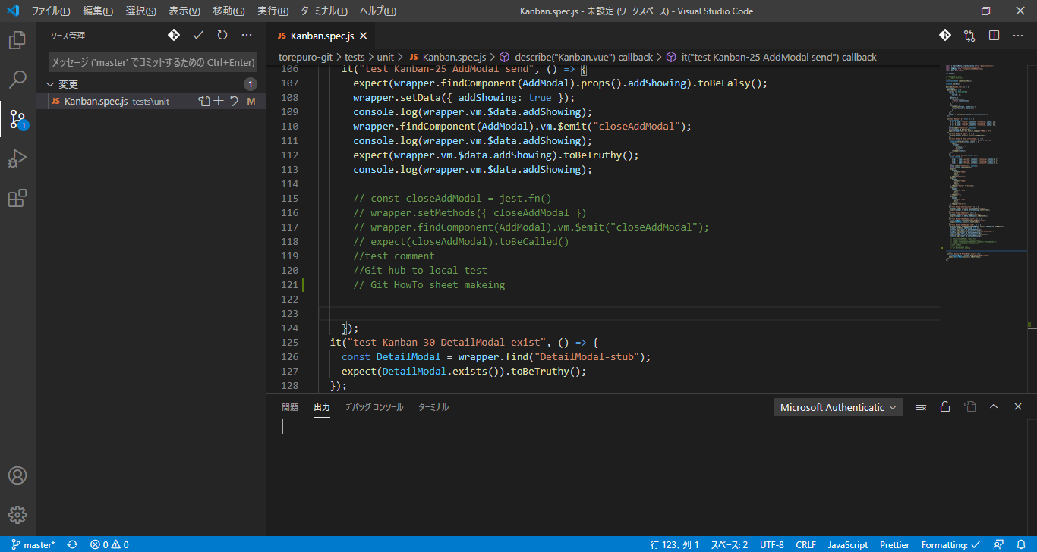

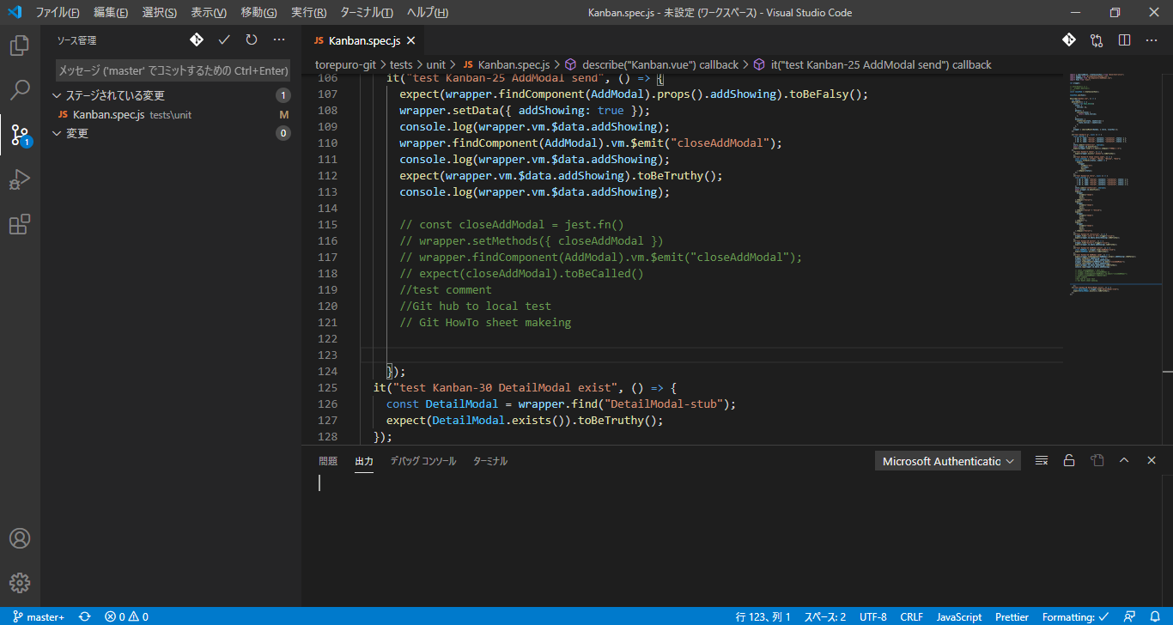

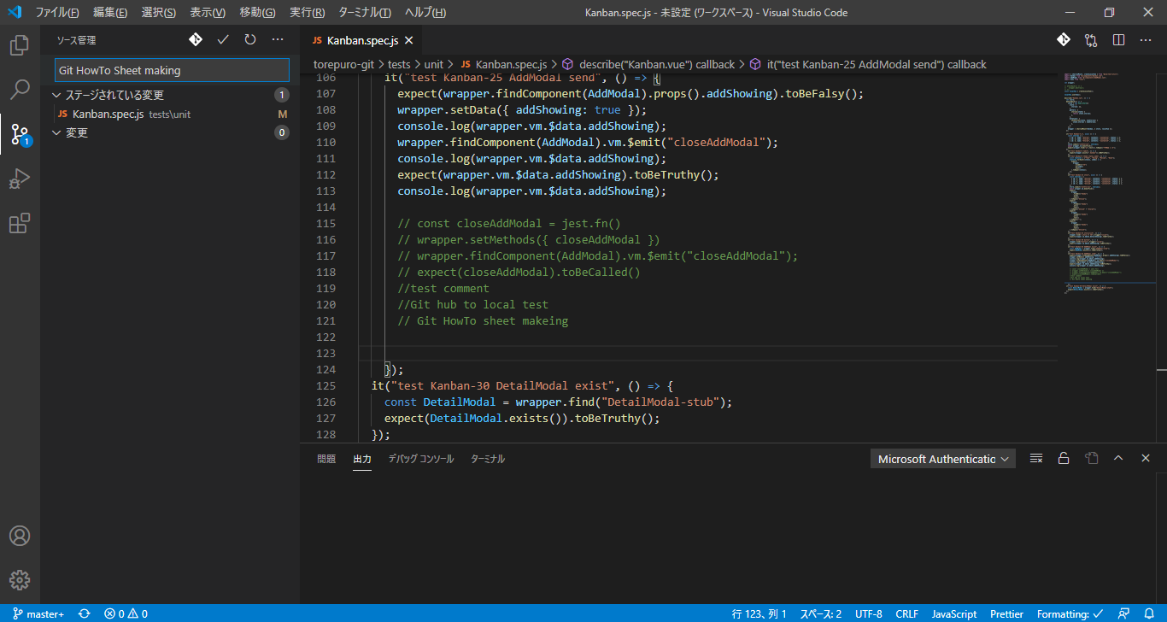

push

branch
branchの作成

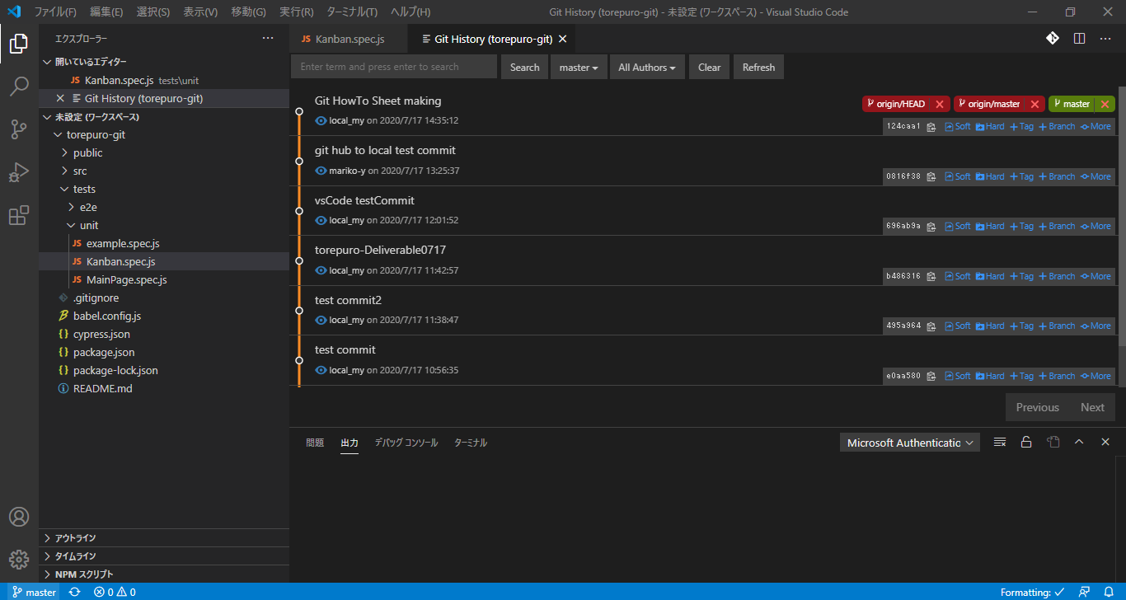

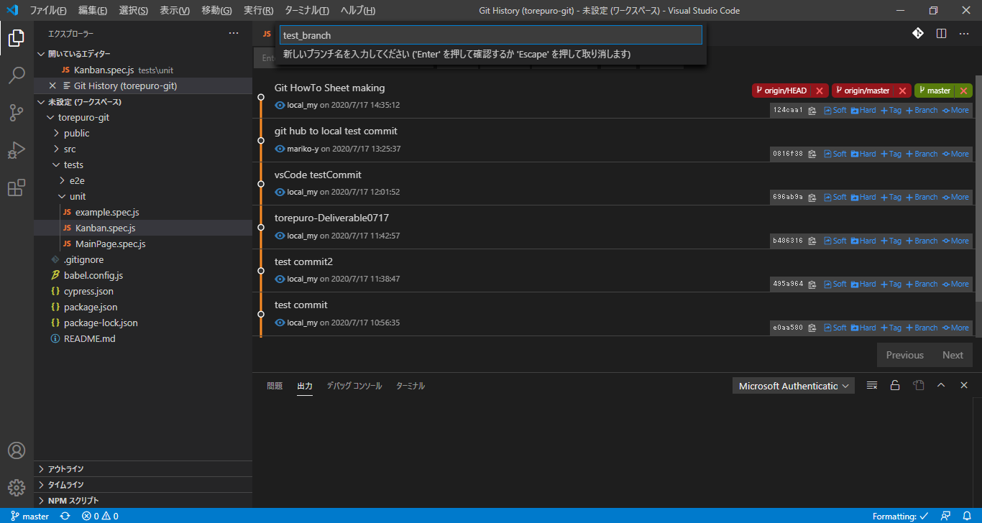

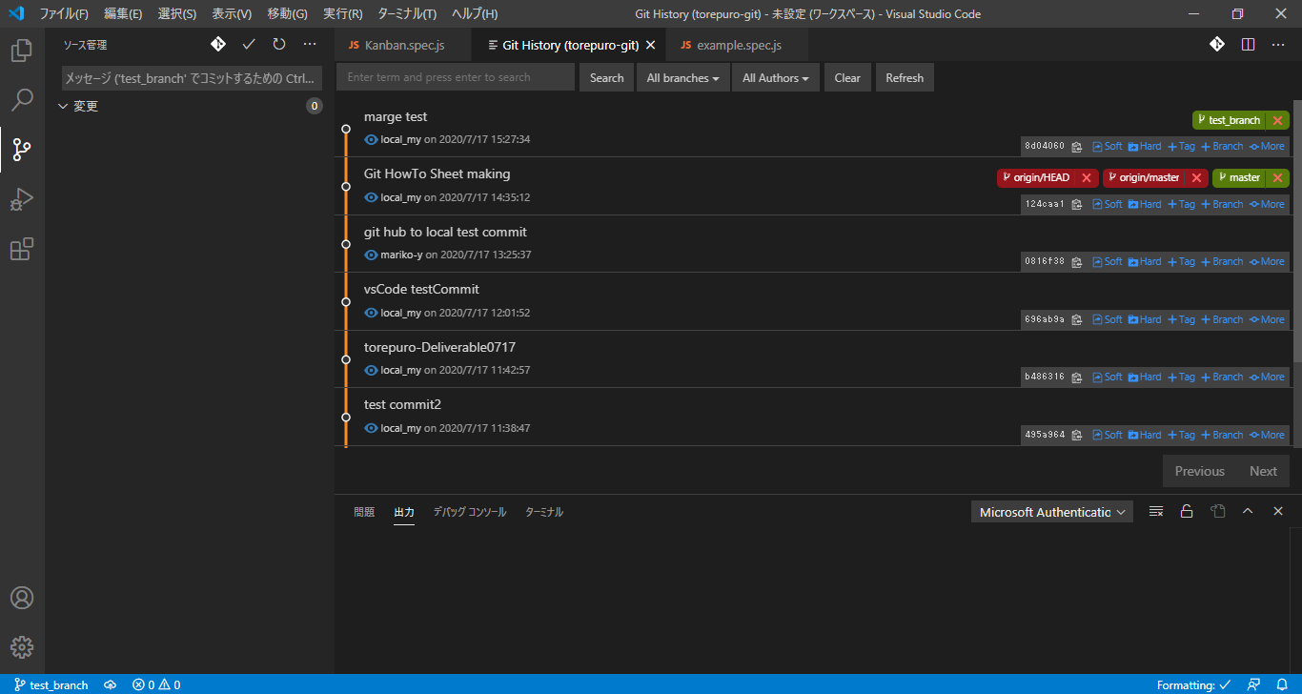

branchができたら、git bush側で以下を叩く（VSCode上でのやりかたは不明）

$ git branch --set-upstream-to=origin/master test_branch

※赤字は可変

merge
merge
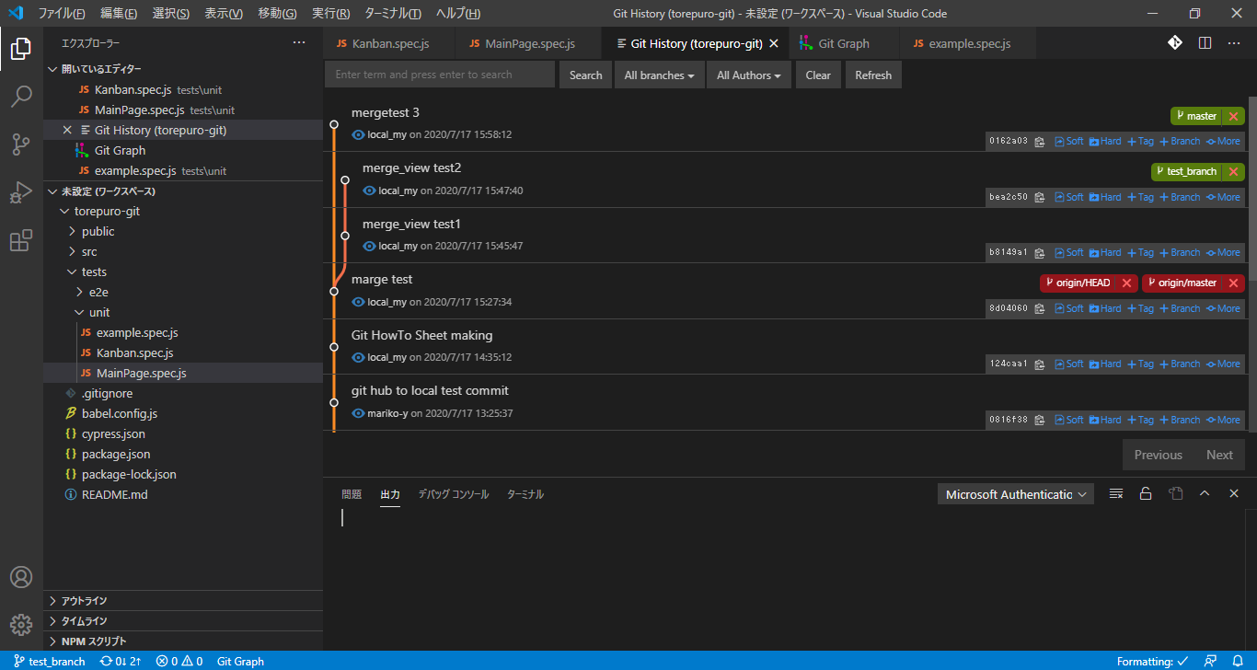

masterに移動
merge元のbranchを指定して、YESを選択する。
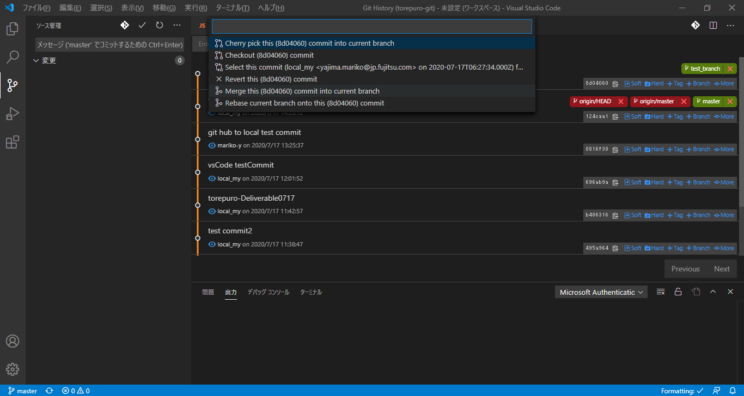

①
②

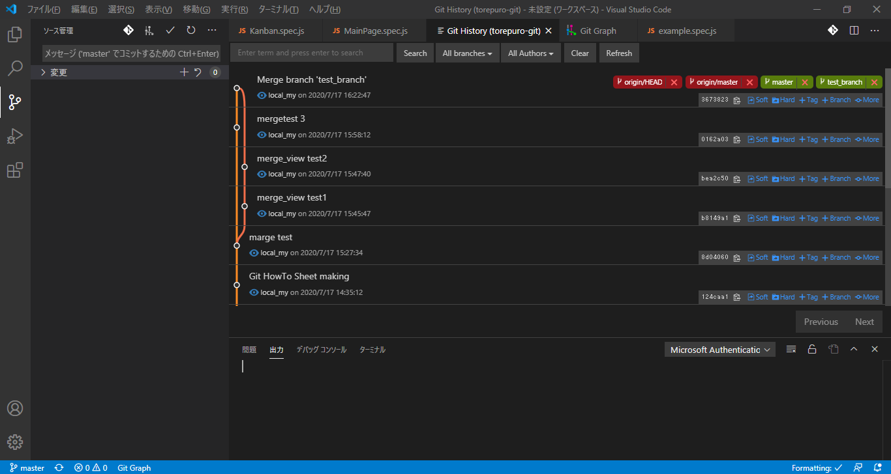

pullする際は以下をセットする

Collaborators
１つのリモートリポジトリを利用して複数人で開発するための設定方法。

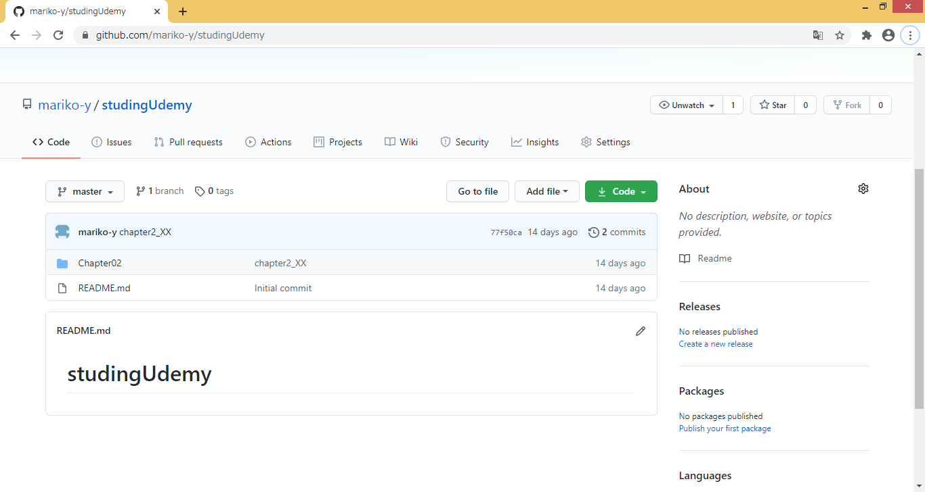

①

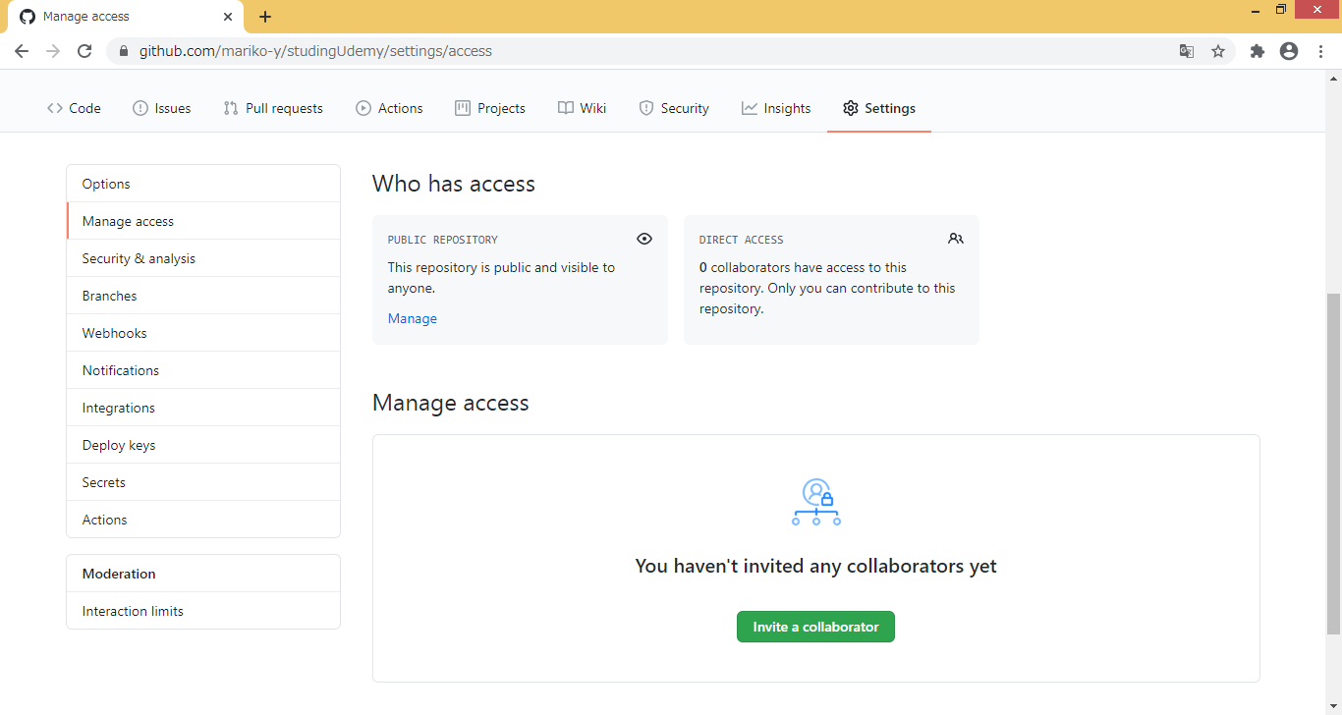

②

③

ユーザ名かメールアドレスを直接指定して、現れたユーザーをプロジェクトに追加

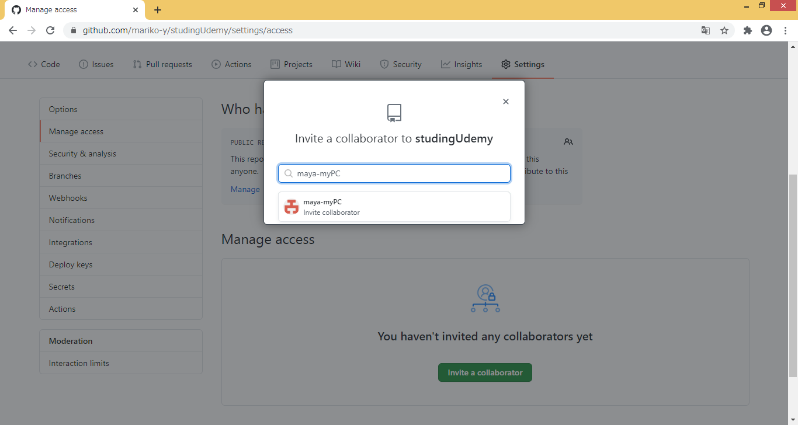

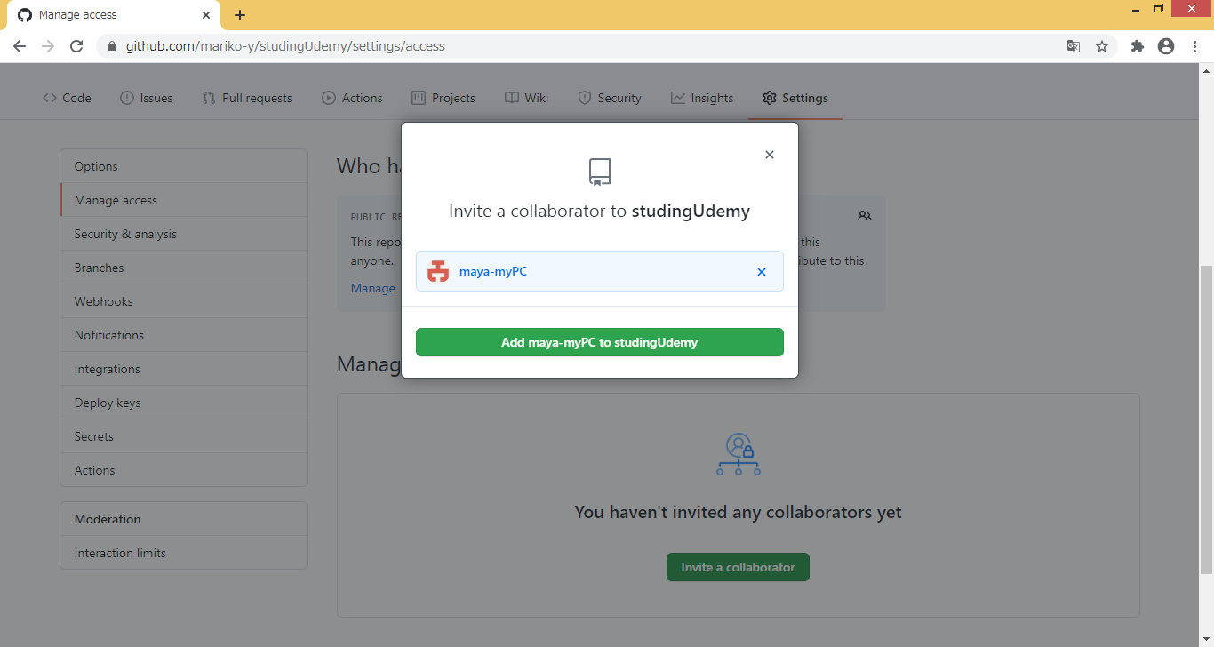

完成
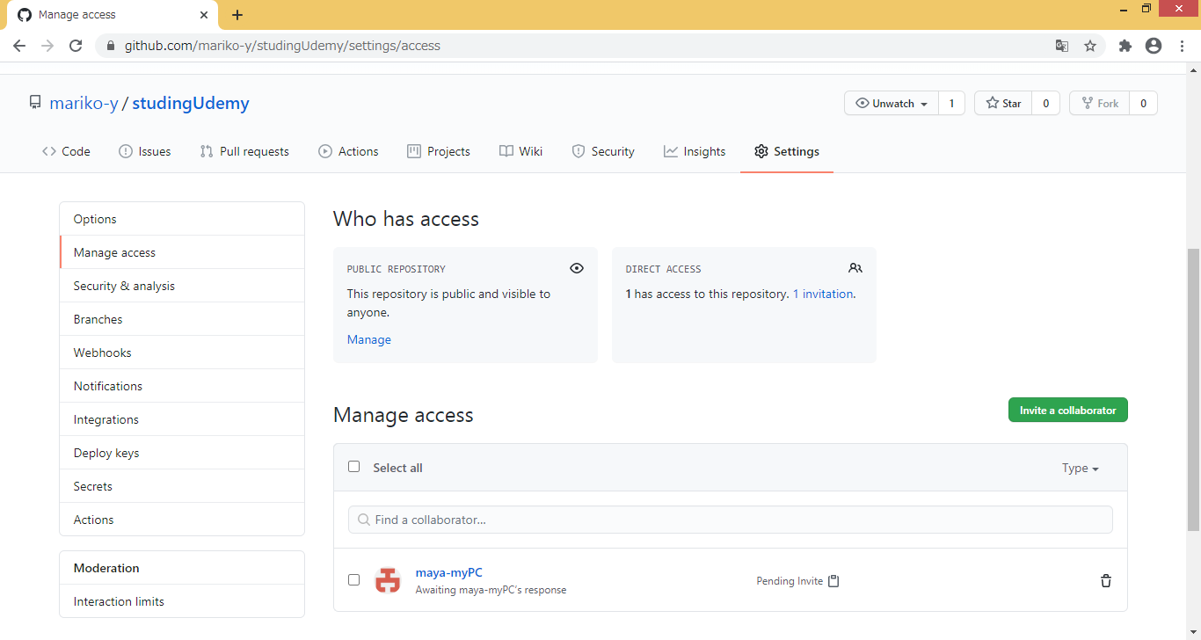

↓↓以下、追加されたユーザー側の作業
Collaboratorsに追加したユーザーに、認証メールが届く。
期限日（７日間）以内にメールのリンクからGit Hubにログインする。

Accept invitationを押下する。

Git Pushができるようになっているか確認する。

